Table 1
Pr | descrizione modello |  |  |  | finitura | Q.tà | Listino | totale
1 | comò | ALFA | 3 cassetti |  | bianco lucido | 6 | € 1.302 | € 7.812
2 | comodino | ALFA | 2 cassetti | 60 | bianco lucido | 28 | € 539 | € 15.103
3 | comodino | DIVA | 3 cassetti |  | bianco segnale poro aperto | 14 | € 670 | € 9.374
4 | comodino | RAGGIO | 2 cassetti |  | bianco segnale poro aperto | 2 | € 510 | € 1.019
5 | comò | VERA | 3 cassetti |  | bianco segnale poro aperto | 1 | € 1.810 | € 1.810
6 | comodino | VERA | 2 cassetti |  | bianco segnale poro aperto | 3 | € 682 | € 2.046
7 | comò | ALFA | 3 cassetti |  | bianco segnale poro aperto | 1 | € 1.091 | € 1.091
8 | settimino | ALFA | 6 cassetti |  | bianco segnale poro aperto | 1 | € 1.203 | € 1.203
9 | comodino | ZETA | 1 cassetto | DX-SX | ciliegio | 12 | € 386 | € 4.628
10 | comodino | RAGGIO | 2 cassetti |  | ciliegio | 17 | € 455 | € 7.736
11 | comodino | ZETA | 2 cassetti | DX-SX | ciliegio | 2 | € 527 | € 1.054
12 | comò | ELTI | 4 cassetti |  | noce canaletto | 3 | € 1.445 | € 4.334
13 | comodino | KESI | 1 cassetto |  | noce canaletto | 4 | € 273 | € 1.091
14 | comò alto | KESI | 5 cassetti |  | noce canaletto | 1 | € 1.600 | € 1.600
15 | comodino | VERA | 2 cassetti |  | noce canaletto | 4 | € 682 | € 2.728
16 | comò | VERA | 3 cassetti |  | noce canaletto | 2 | € 682 | € 1.364
17 | comò | MUSA | 4 cassetti |  | noce canaletto | 7 | € 1.277 | € 8.940
18 | comò | BRIN | 4 cassetti |  | noce canaletto | 5 | € 1.513 | € 7.564
19 | comodino | ALFA | 2 cassetti | 50 | noce canaletto | 10 | € 521 | € 5.208
20 | comò | MUSA | 4 cassetti |  | noce nazionale rigatino | 7 | € 1.277 | € 8.940
21 | comodino | MUSA | 2 cassetti |  | noce nazionale rigatino | 1 | € 528 | € 528
22 | comò | FONTANA | 3 cassetti |  | olmo brown | 2 | € 1.823 | € 3.646
23 | comò | REX | 3 cassetti |  | olmo brown | 2 | € 1.463 | € 2.926
24 | comodino | REX | 2 cassetti |  | olmo brown | 1 | € 614 | € 614
25 | comò | VERA | 3 cassetti |  | olmo perla | 3 | € 1.810 | € 5.431
26 | comò | VERA | 3 cassetti |  | olmo brown | 12 | € 1.810 | € 21.725
27 | comò | VERA | 3 cassetti |  | bianco segnale poro aperto | 1 | € 1.810 | € 1.810
28 | comodino | VERA | 2 cassetti |  | olmo brown | 22 | € 682 | € 15.004
29 | comò | FONTANA | 3 cassetti |  | olmo perla | 1 | € 1.823 | € 1.823
30 | comò | REX | 3 cassetti |  | olmo perla | 3 | € 1.463 | € 4.390
31 | comò | DIVA | 5 cassetti |  | rovere moro | 4 | € 1.327 | € 5.307
32 | comodino | RAGGIO | 2 cassetti |  | rovere moro | 12 | € 455 | € 5.461
33 | comodino | ELTI | 2 cassetti |  | rovere moro | 1 | € 564 | € 564
34 | comodino | CEMI | 3 cassetti | ovale | rovere moro | 13 | € 541 | € 7.028
35 | settimino | CEMI | 6 cassetti |  | rovere moro | 5 | € 1.395 | € 6.975
36 | comodino | CEMI | con alzatina | SX | rovere moro | 4 | € 605 | € 2.420
37 | comodino | CEMI | con alzatina | DX | rovere moro | 4 | € 605 | € 2.420
38 | comodino | KESI MAN | 2 cassetti |  | rovere moro | 8 | € 682 | € 5.456
39 | comò | KESI | 4 cassetti |  | rovere moro | 8 | € 1.531 | € 12.251
40 | comò | BRIN | 4 cassetti |  | rovere moro | 7 | € 1.513 | € 10.590
41 | comò alto | BRIN | 5 cassetti |  | rovere moro | 3 | € 1.711 | € 5.134
42 | comodino | BRIN | 2 cassetti |  | rovere moro | 1 | € 608 | € 608
43 | sedia | DIA |  |  | rovere moro | 8 | € 224 | € 1.796
44 | sedia | CLASS |  |  | rovere moro | 18 | € 157 | € 2.835
45 | sedia | CLASS | senza seduta |  | ciliegio | 14 | € 157 | € 2.205
46 | sedia | BETA |  |  | rovere moro | 74 | € 157 | € 11.654

 |  |  |  |  |  | 362 |  | € 235.247

 | Immagini prodotti (alcuni modelli hanno una finitura diversa sa quelle disponibili)

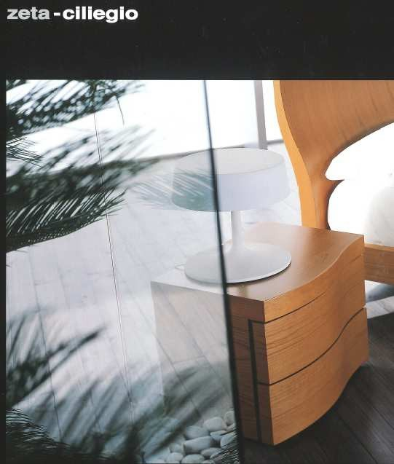
 | comodino | ZETA | ciliegio

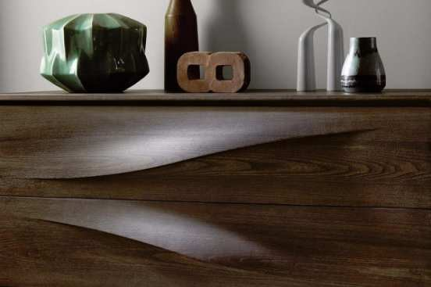
 | comò | FONTANA | olmo brown

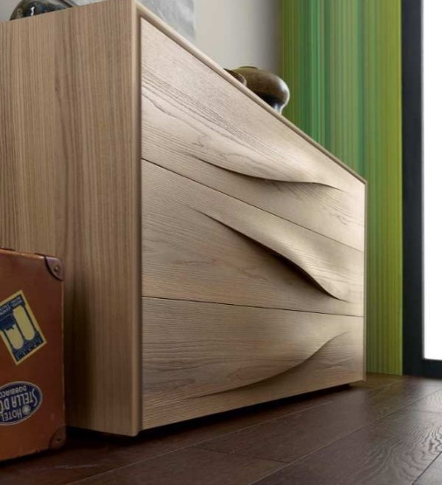
 | comò | FONTANA | olmo perla

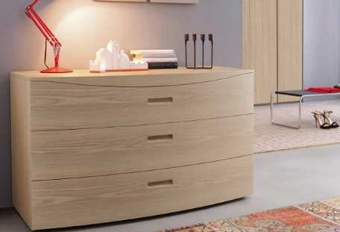
 | comò | REX | olmo perla

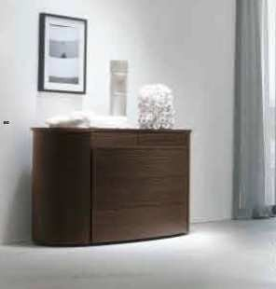
 | comò | DIVA | rovere moro

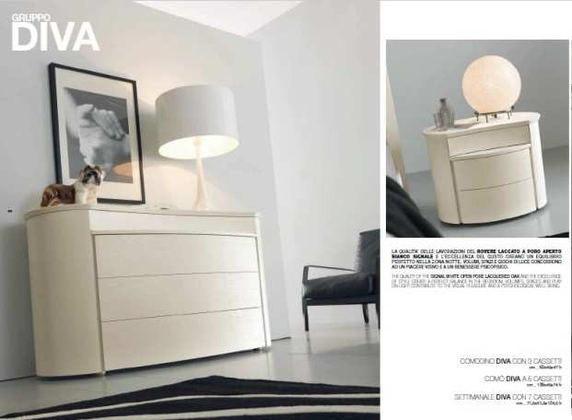
 | comodino | DIVA | bianco segnale p.a.

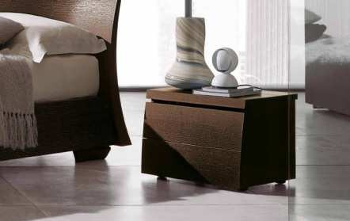
 | comodino | RAGGIO | rovere moro

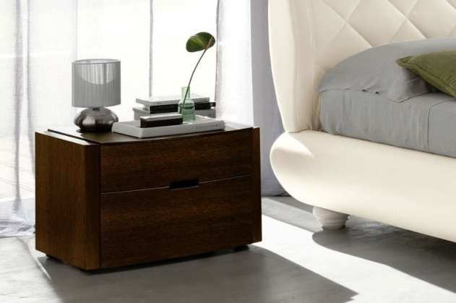
 | comodino | ELTI | rovere moro

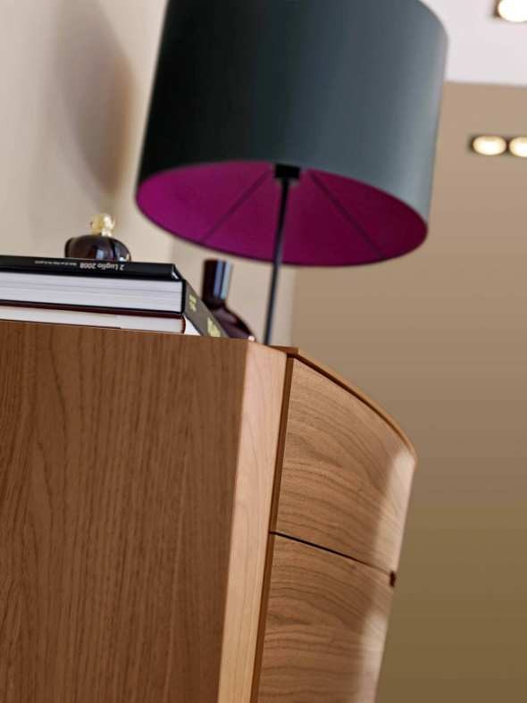
 | comò | ELTI | noce canaletto

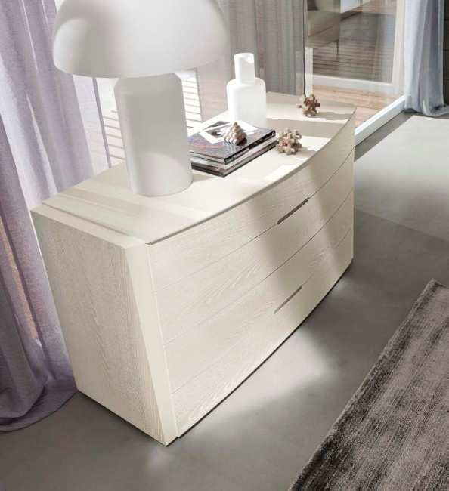

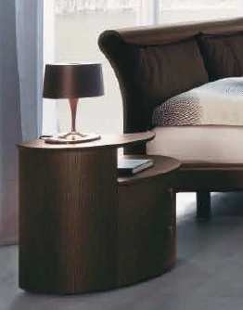
 | comodino con alz | CEMI | rovere moro

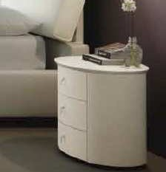
 | comodino ovale | CEMI | bianco segnale p.a.

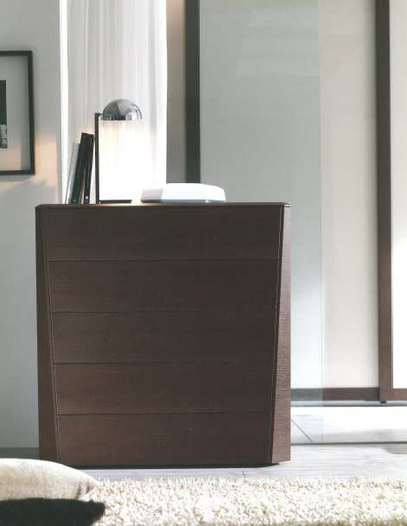
 | comò | KESI | rovere moro

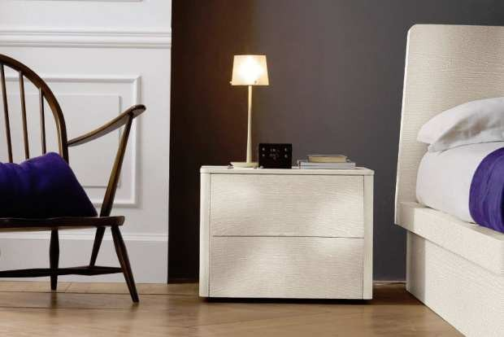
 | COMODINO | VERA | bianco segnale p.a.

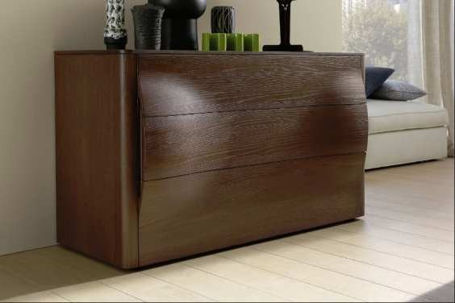
 | COMO' | VERA | olmo brown

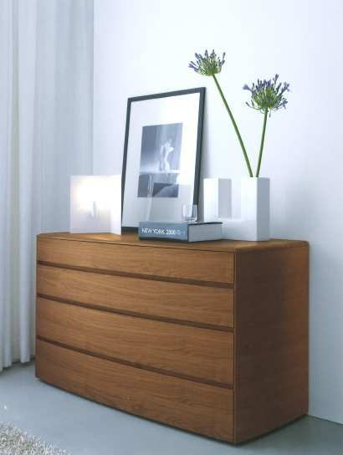
 | COMO' | BRIN | noce canaletto

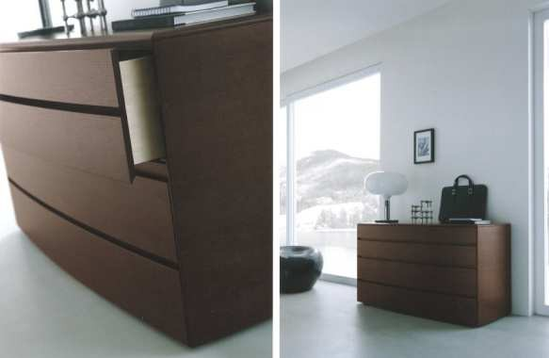
 | comò | BRIN | rovere moro

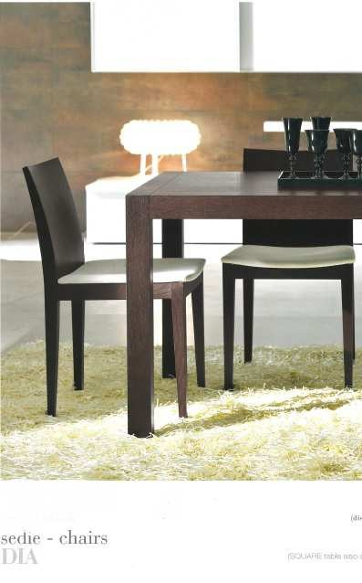
 | SEDIA | DIA | rovere | moro

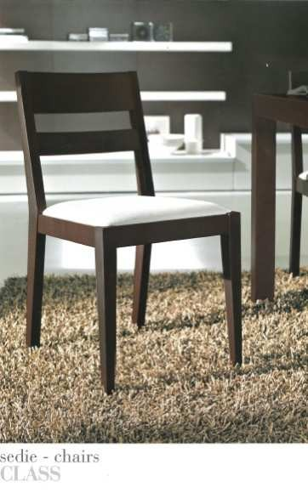
 | SEDIA | CLASS | rovere moro

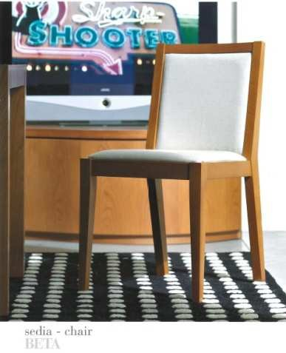
 | SEDIA | BETA | ciliegio

